FORMATO GQ-016
PROPUESTA DE MEJORA | PROPUESTA DE MEJORA O INNOVACIÓN |  |  |  | REGISTRO
 |  |  |  |  | COPIA CONTROLADA
 |  |  |  |  | COD GQ-016-R | VERSION 0,5
 |  |  |  |  | FECHA 18-mar-21 | PAGINA 1 DE 1

Nombre de la propuesta: | CARPETAS PARA PERSONAL TECNICO
Nombre de la persona o equipo que genera la PM: | SEBASTIAN RIOS

SITUACIÓN INICIAL |  |  | SITUACIÓN FINAL
En la actualidad se facilitan carpetas desechables a los colaboradores, las cuales no tienen suficiente vida util ni son adecuados para utilizar papelería del proyecto ni para el manejo que se da en campo. En general se deterioran y se rompen facilmente y es de bolsillo unico. En muchas oportunidades los colaboradores consiguen sus propias carpetas o tablas para llevar la documentacion. |  |  | Se propone facilitar carpeta más optima y duradera para el personal. Se propone carpeta tipo archivador con 13 bolsillos. Puede generar un costo adicional al proyecto, pero con estas aseguramos que el personal tenga herramienta idonea para llevar su papelería. Segun verificaciones con personal tecnico que usa de estas, han durado hasta 2 años. Como mejora adicional, al personal nuevo que ingrese, se le facilitaría una carpeta de estas con documentacion completa que sea necesaria para la operacion, esto debido a que normalmente cada tecnico nuevo debe conseguir esta papelería con ayuda del colaborador que lo esté capacitando. De esta forma nos aseguramos que en la entrega de carpeta al tecnico buevo, esta ya tenga todos los formatos actualizados necesarios para todo tipo de actividad.

FOTO O DIBUJO INICIAL |  |  | FOTO O DIBUJO FINAL
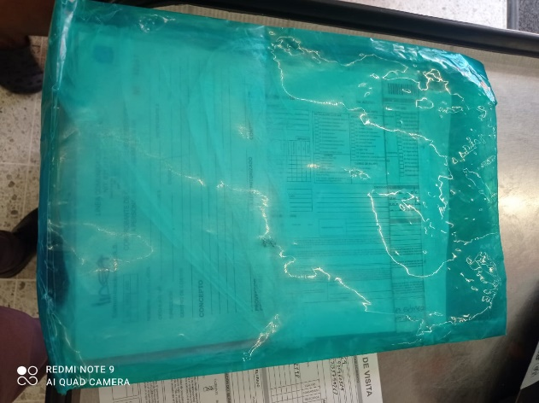 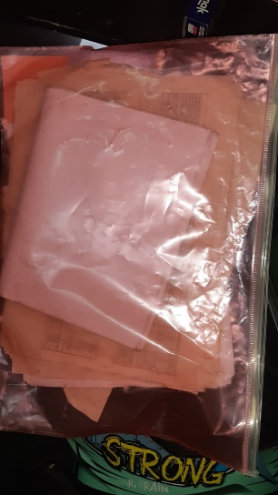 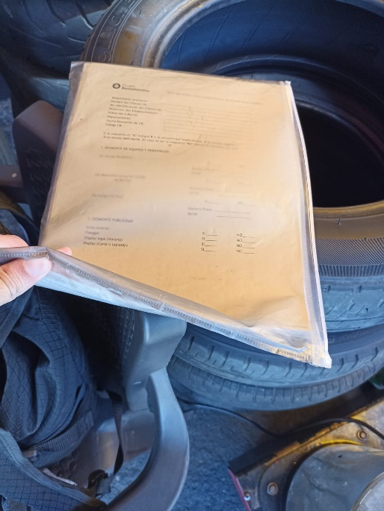 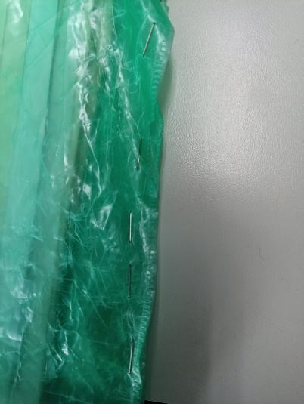 |  |  | 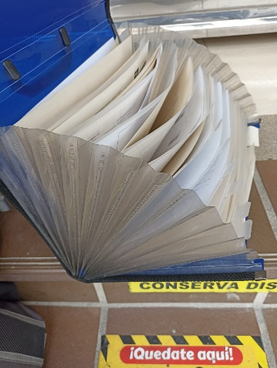 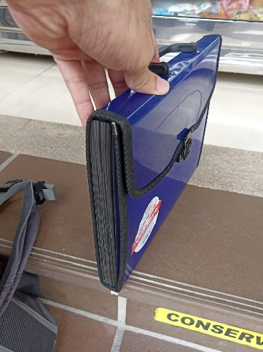 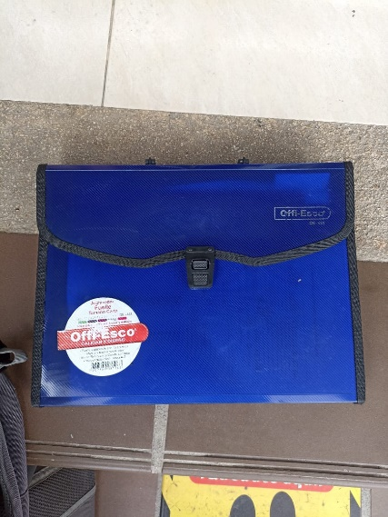 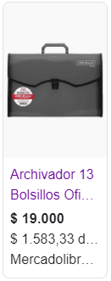

Objetivo: | Entregar carpetas duraderas, con documentacion incluída en estas.
Alcance: | Todo el personal de campo de la compañía.
Requerimientos: | Compra de carpetas por parte del area encargada.

Elaborado por: Coordinadora Sistemas Integrados de Gestión Natalia Lopez Marin |  | Revisado por: Dirección de I+D Marlon Alberto Henandez Arboleda |  | Aprobado por: Director de procesos Walter Jimenez

